Sheet1
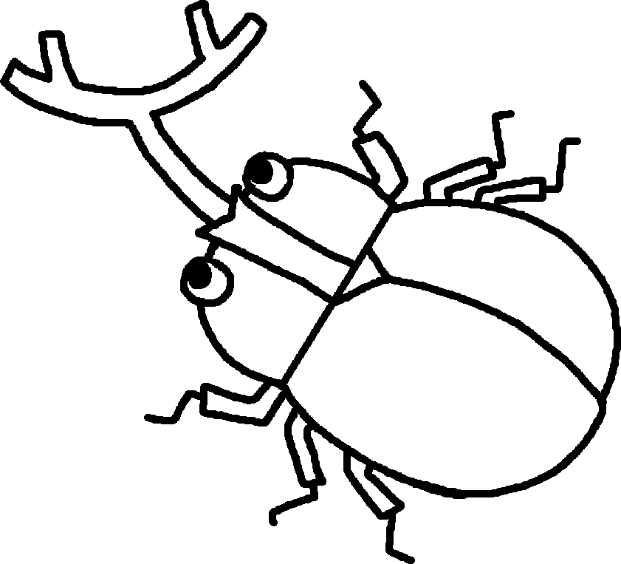 ４年生 時間割
 | 【8月24日～8月28日】
 | 24日(月) |  |  | 25日(火) |  |  | 26日(水) |  |  | 27日(木) |  |  | 28日(金)
行事 予定 | 始業式 図書館開館 PTA登下校見守り（～28日） クリーン作戦 返本週刊(～26日) 挨拶生活強化週間 |  |  | 夏の生活適応週間 午前授業給食あり |  |  | 午前授業給食あり |  |  | 午前授業給食あり ALT来校 図書貸出開始 |  |  | 避難訓練(保護者引き取り) SC来校(13：00～16：00）
朝活動 | よみっこタイム |  |  | チャレンジタイム |  |  | チャレンジタイム |  |  | チャレンジタイム |  |  | よみっこタイム
1 | 1組 | 始業式 |  | 1組 | 国語 | 本は友達 | 1組 | 国語 | 本は友達 | 1組 | 外国語 | unit5 | 1組 | 国語 | 漢字50問 テスト
 | 2組 |  |  | 2組 |  |  | 2組 |  |  | 2組 | 国語 | 本は友達 | 2組
 | 3組 |  |  | 3組 |  |  | 3組 |  |  | 3組 | 国語 | 本は友達 | 3組
2 | 1組 | 学活 | 2学期に向けて | 1組 | 算数 | 垂直、平行と四角形 | 1組 | 体育 | 鉄棒 | 1組 | 国語 | 本は友達 | 1組 | 算数 | 垂直、平行と四角形
 | 2組 |  |  | 2組 |  |  | 2組 |  | ティーボール | 2組 | 外国語 | unit5 | 2組
 | 3組 |  |  | 3組 |  |  | 3組 |  | ソフトバレー | 3組 | 算数 | 垂直、平行と四角形 | 3組
中休み | クリーン作戦
3 | 1組 | 国語 | 本は友達 | 1組 | 理科 | 夏の星 | 1組 | 算数 | 垂直、平行と四角形 | 1組 | 算数 | 垂直、平行と四角形 | 1組 | 音楽 | 垂直、平行と四角形
 | 2組 |  |  | 2組 |  |  | 2組 |  |  | 2組 | 算数 | 垂直、平行と四角形 | 2組
 | 3組 |  |  | 3組 |  |  | 3組 |  |  | 3組 | 外国語 | unit5 | 3組
4 | 1組 | 算数 | 垂直、平行と四角形 | 1組 | 社会 | 地域の伝統と文化 | 1組 | 理科 | 夏の星 | 1組 | 社会 | 地域の伝統と文化 | 1組 | 道徳 | 「結」をつないで
 | 2組 |  |  | 2組 |  |  | 2組 |  |  | 2組 |  |  | 2組 |  | 心の体温計
 | 3組 |  |  | 3組 |  |  | 3組 |  |  | 3組 |  |  | 3組 |  | ブラジルからの留学生
給食・昼休み
5 | 1組 |  |  | 1組 |  |  | 1組 |  |  | 1組 |  |  | 1組 | 避難訓練④ 引き取り下校 訓練
 | 2組 |  |  | 2組 |  |  | 2組 |  |  | 2組 |  |  | 2組
 | 3組 |  |  | 3組 |  |  | 3組 |  |  | 3組 |  |  | 3組
6 | 1組 |  |  | 1組 |  |  | 1組 |  |  | 1組 |  |  | 1組
 | 2組 |  |  | 2組 |  |  | 2組 |  |  | 2組 |  |  | 2組
 | 3組 |  |  | 3組 |  |  | 3組 |  |  | 3組 |  |  | 3組
下校 | 13:10:00 |  |  | 13:10:00 |  |  | 13:10:00 |  |  | 13:10:00 |  |  | 13:35引き取り開始 14:10方面別下校開始
持ち物 | たくさんあるので、学年だよりで確認しましょう。 三角定規・分度器・コンパス |  |  |  |  |  |  |  |  | お道具箱（この日まで） |  |  | リコーダー クロームブックケース
連絡 | 1学期の終わりころはとても暑い日が続きましたが、子どもたちは毎日元気に過ごすことができました。夏休みは、1日の過ごし方を自分たちで考えましたが、ご家庭でも確認していただき、規則正しい生活を心がけてほしいと思います。また、2学期に元気に子どもたちと会えるのを楽しみにしています。

